A-DAPT Blueprint
A-DAPT Blueprint
Acceptance Test
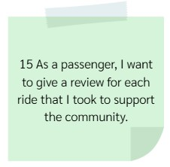 | 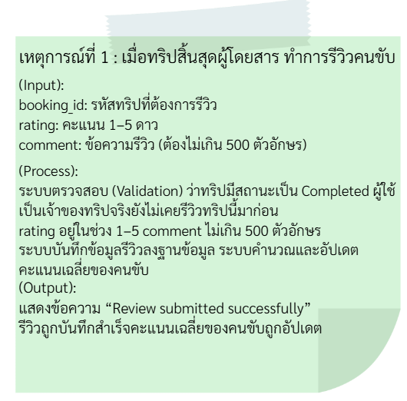 | 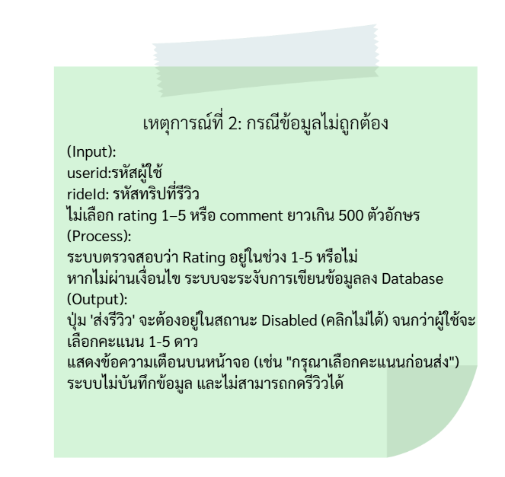 | 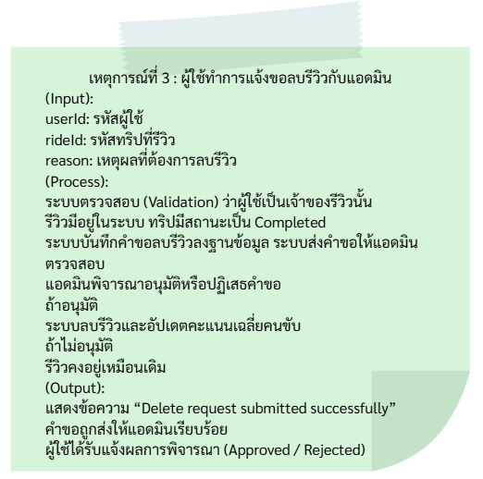 | 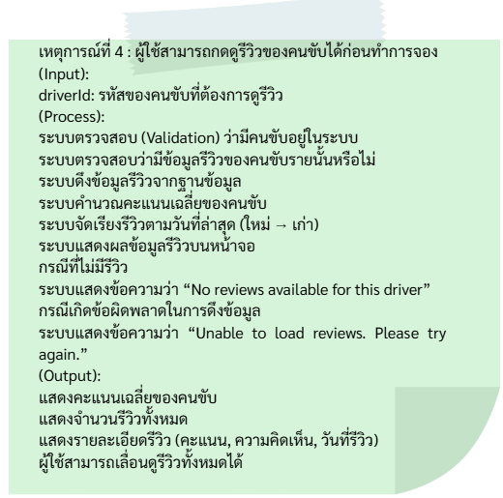

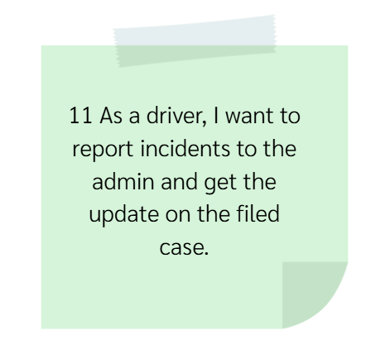 | 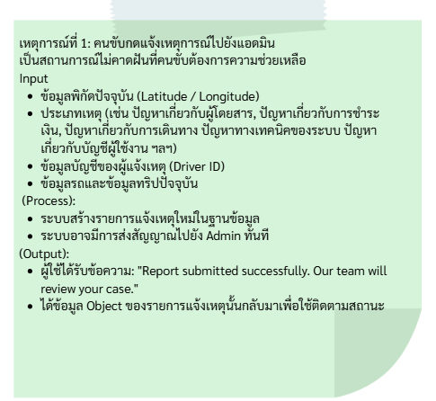 | 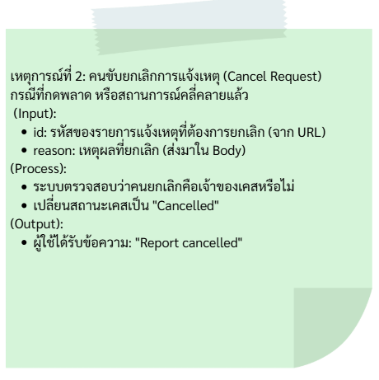 | 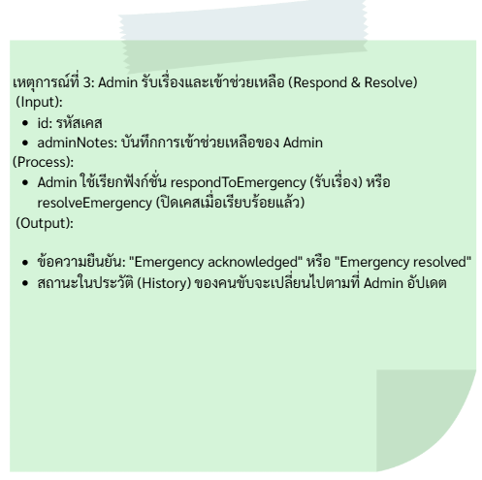

UI |  |  |  |  | admin | admin
 | 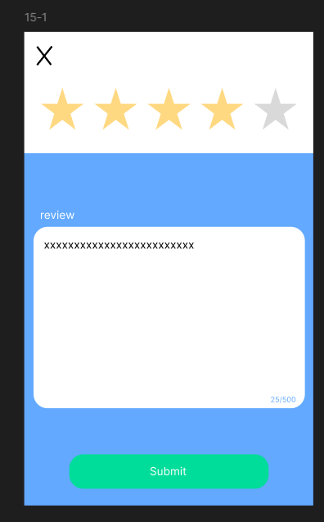 | 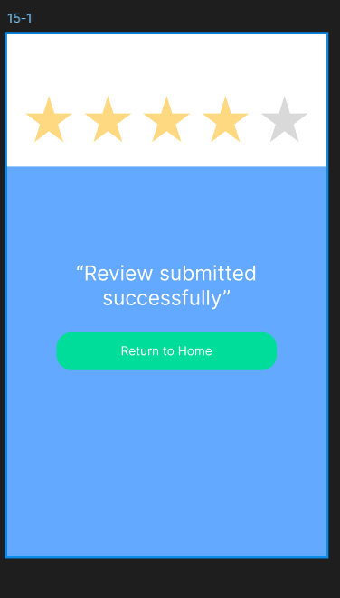 | 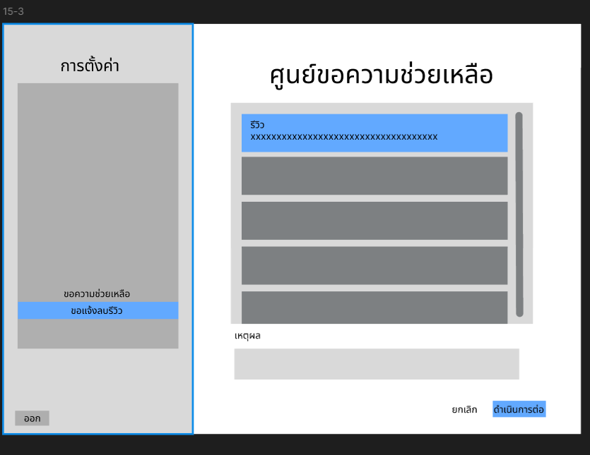 | 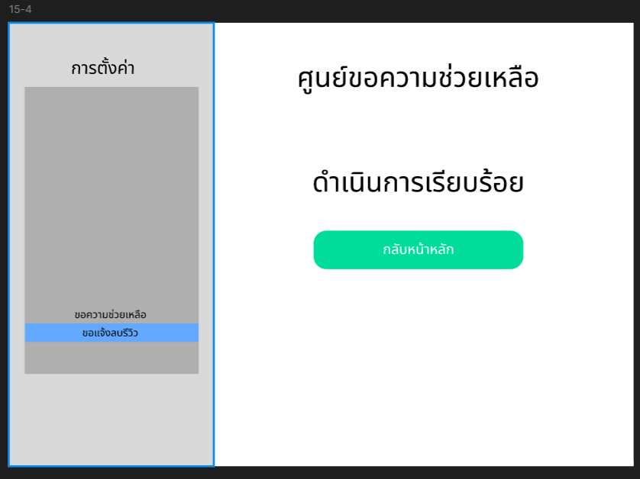 | 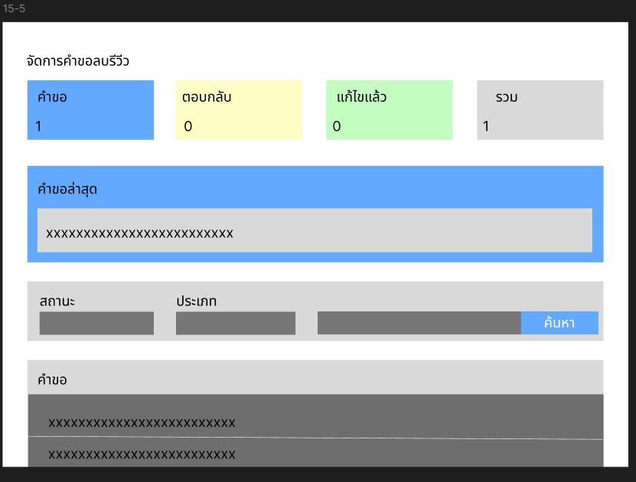 | 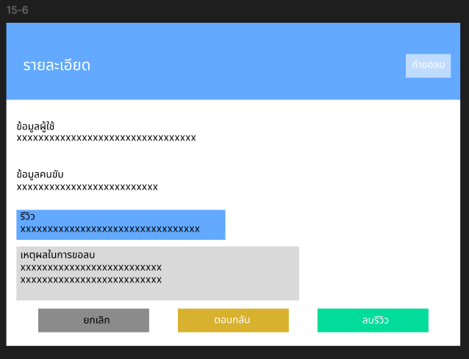 | 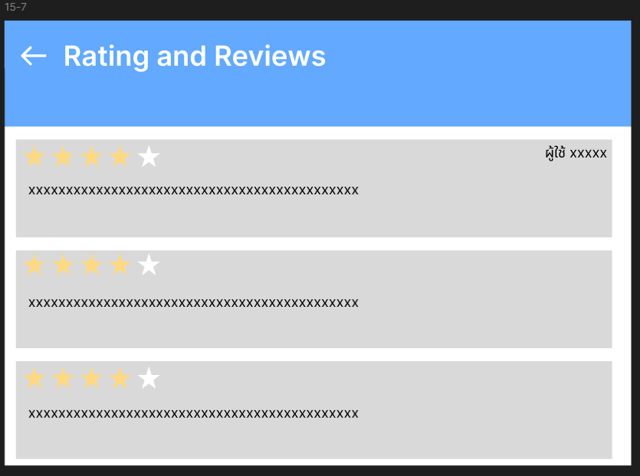
 |  |  |  | admin | admin | admin
 | 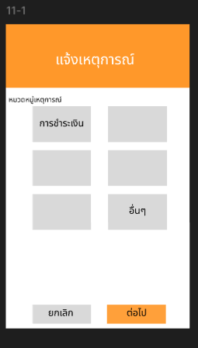 | 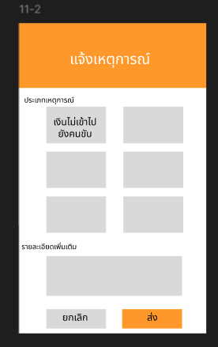 | 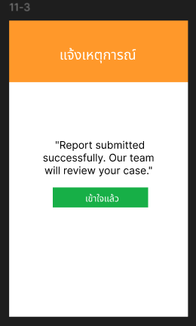 | 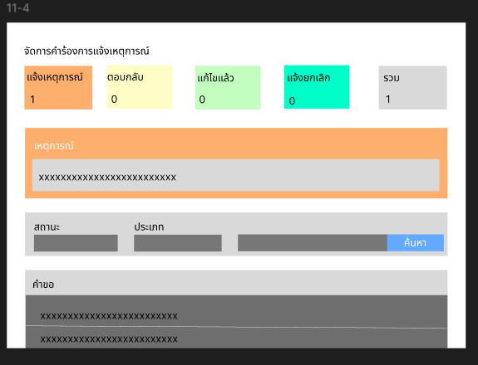 | 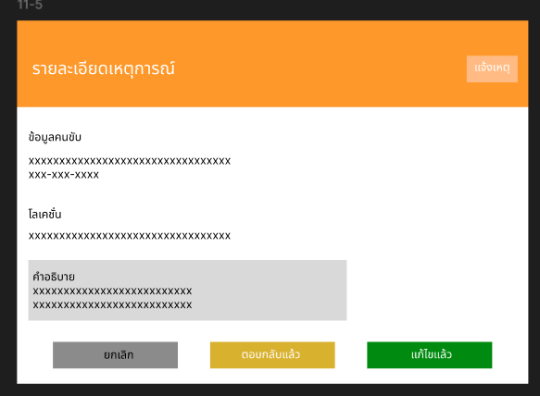 | 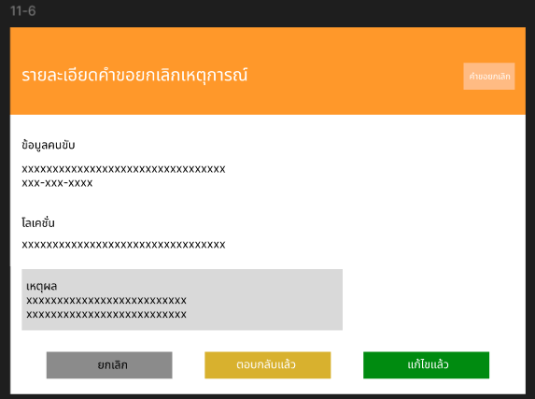 | 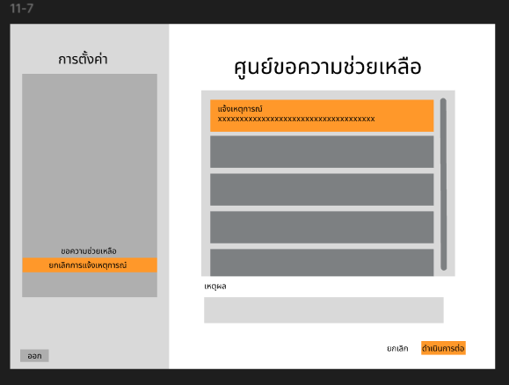 | 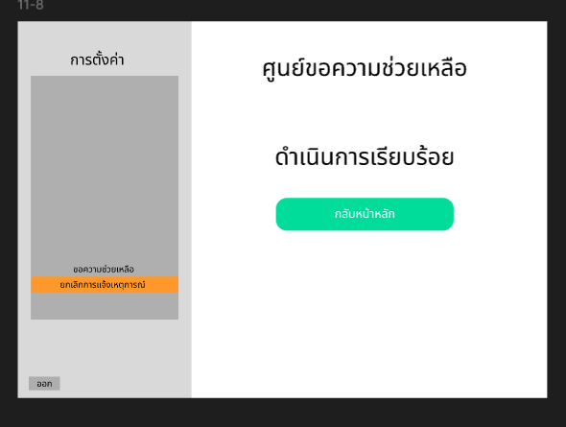 | 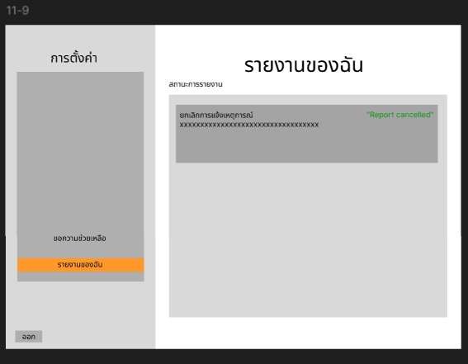

Business Logic
 | 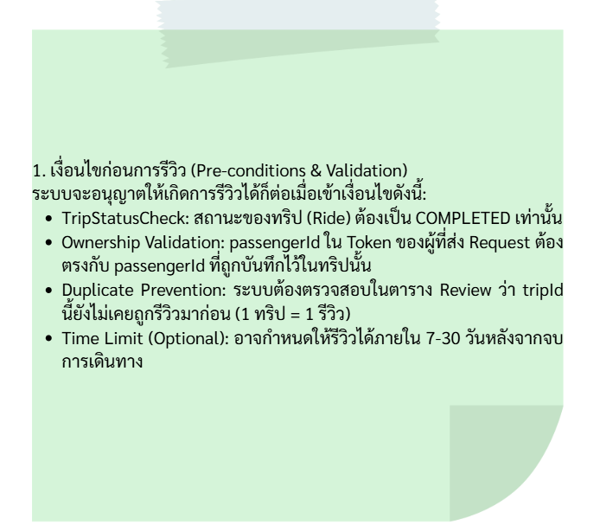 | 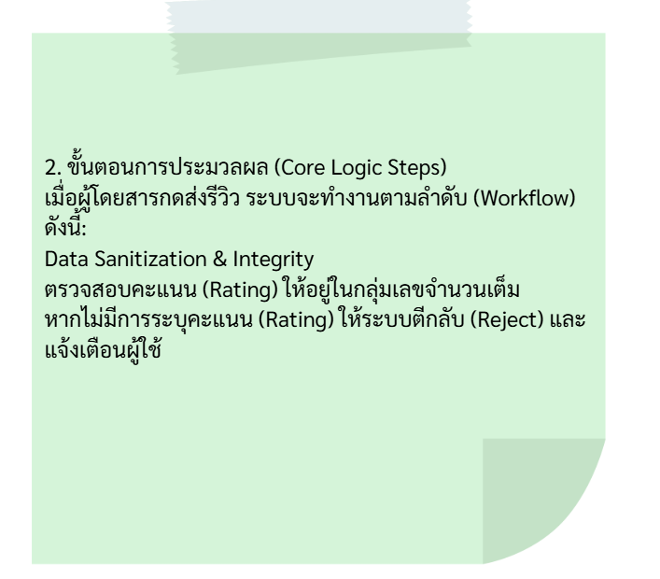 | 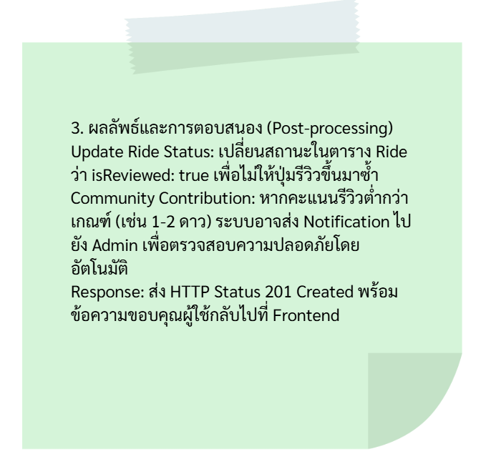
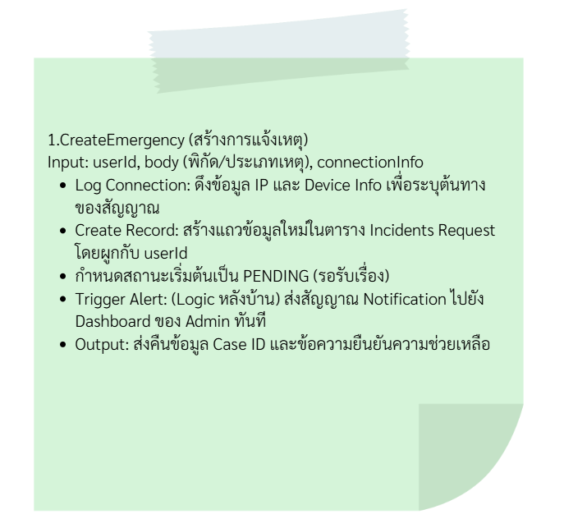 |  | 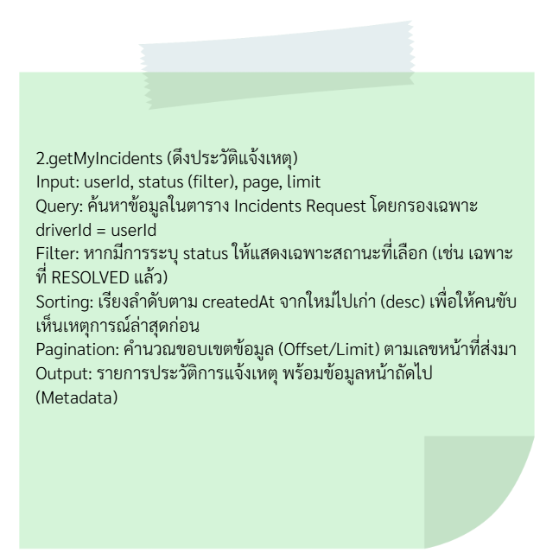 | 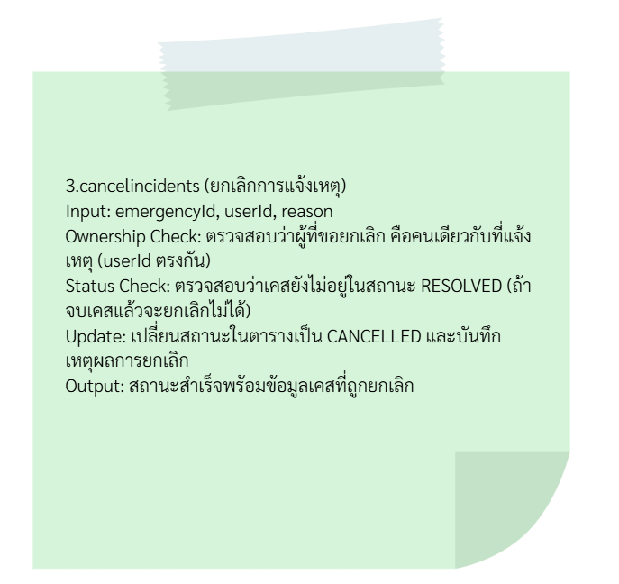

Database
 | 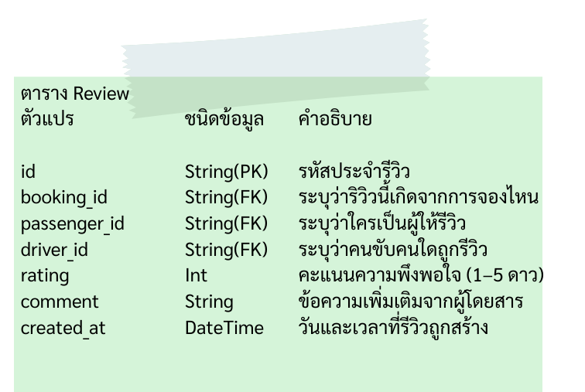
 | 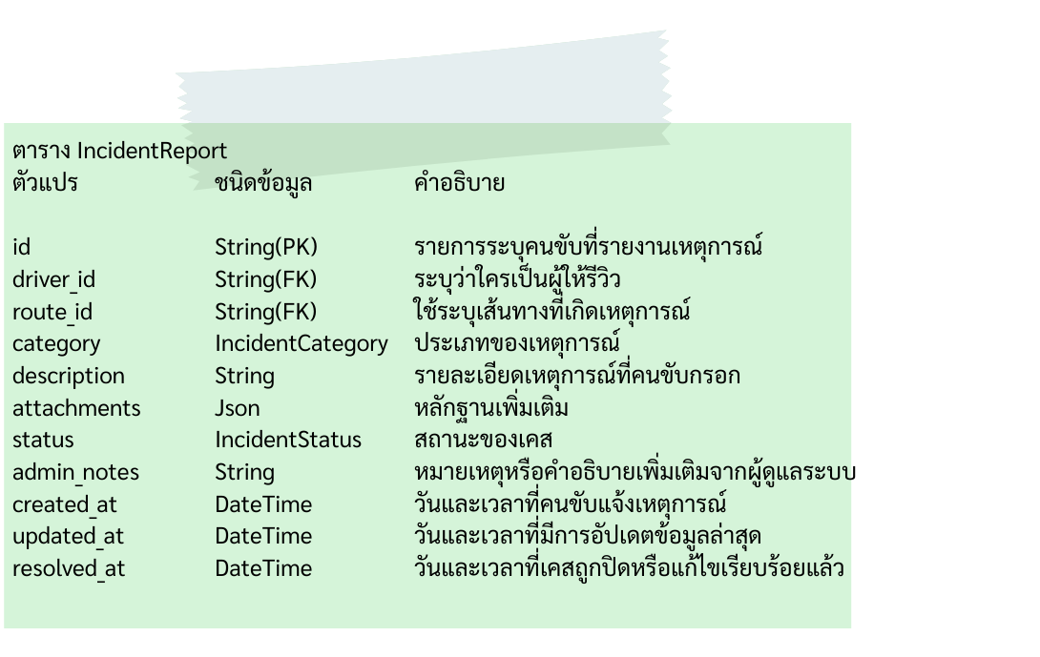

Support

task estimation
0.Documentation
0.1 A-DAPT Blueprint
0.2 Test Design
1. หมวด UI/UX & Design (ประสบการณ์ผู้ใช้งาน)
Task 1.1: ออกแบบ Rating Screen: หน้าจอให้คะแนน 1-5 ดาว (Star Rating) ที่เด้งขึ้นมาหลังจบการเดินทาง
Task 1.2: ออกแบบ Preset Feedback Tags: ออกแบบปุ่มตัวเลือกสำเร็จรูป เช่น "ขับรถสุภาพ", "รถสะอาด", "ตรงเวลา" (สำหรับรีวิวดี) หรือ "ขับเร็ว", "พูดจาไม่สุภาพ" (สำหรับรีวิวไม่ดี)
Task 1.3: ออกแบบ Comment Box: ช่องสำหรับพิมพ์ข้อความรีวิวเพิ่มเติม (Text Area)
Task 1.4: ออกแบบ Review History UI: หน้าจอที่ผู้โดยสารสามารถกลับไปดูรีวิวที่ตัวเองเคยเขียนไว้ได้
Task 1.5: ออกแบบ Empty State & Error State: เช่น กรณีส่งรีวิวไม่สำเร็จ หรือกรณีที่ลืมให้คะแนนแล้วพยายามจะกดส่ง
2. หมวด Frontend Development (การพัฒนาส่วนหน้า)
Task 2.1: พัฒนา Rating Logic: ระบบที่เปลี่ยนจำนวนดาวที่กดให้กลายเป็นค่าตัวเลข (Integer 1-5)
Task 2.2: พัฒนา Dynamic Tags Display: แสดง Tag ตามจำนวนดาวที่เลือก (เช่น ถ้าให้ 1-2 ดาว ให้โชว์ Tag ปัญหา, ถ้าให้ 4-5 ดาว ให้โชว์ Tag คำชม)
Task 2.3: พัฒนา Character Counter: ระบบนับจำนวนตัวอักษรในช่องรีวิว (เช่น ห้ามเกิน 500 ตัวอักษร)
Task 2.4: พัฒนา Auto-dismiss / Skip Logic: ปุ่ม "ข้าม" (Skip) สำหรับผู้ที่ไม่ต้องการรีวิว และ Logic การปิดหน้าจอนี้อัตโนมัติเมื่อกดส่งสำเร็จ
Task 2.5: พัฒนา Validation: ตรวจสอบว่าต้องเลือกดาวอย่างน้อย 1 ดวงก่อนกดส่ง (Prevent 0 star)
3. หมวด Backend & API (การจัดการข้อมูลและ Logic)
Task 3.1: สร้าง POST API /api/v1/reviews: สำหรับรับค่า trip_id, rating, tags, และ comment
Task 3.2: พัฒนา Review Eligibility Check: Logic ตรวจสอบว่า User นี้เป็นคนเดินทางใน trip_id นั้นจริงหรือไม่ และเคยรีวิวไปแล้วหรือยัง (ป้องกันการรีวิวซ้ำ)
Task 3.3: พัฒนา Driver Rating Calculation: ระบบคำนวณคะแนนเฉลี่ย (Average Rating) ของคนขับใหม่ทุกครั้งที่มีการรีวิวเข้ามา (Update drivers table)
Task 3.4: พัฒนา Review Anonymization Option: (ถ้ามี) ระบบที่ให้ผู้ใช้เลือกได้ว่าจะแสดงชื่อตัวเองในรีวิวหรือไม่
Task 3.5: พัฒนา Notification Trigger: ส่งสัญญาณไปที่ระบบ Notification เมื่อมีรีวิวที่ต่ำกว่า 2 ดาว เพื่อให้ทีม Support เข้ามาตรวจสอบ
4. หมวด Database & Storage (การจัดเก็บข้อมูล)
Task 4.1: ออกแบบ Database Schema: สร้างตาราง reviews เพื่อเก็บ review_id, trip_id, passenger_id, driver_id, rating, comment, created_at
Task 4.2: สร้าง Index Optimization: สร้าง Index ในตารางรีวิวเพื่อการดึงข้อมูลประวัติการรีวิวที่รวดเร็ว (เช่น Index บน driver_id และ passenger_id)
5. หมวด Security & Quality Assurance (ความปลอดภัยและการตรวจสอบ)
Task 5.1: พัฒนา Profanity Filter: ระบบคัดกรองคำหยาบคายอัตโนมัติในช่อง Comment
Task 5.2: Security Audit: ตรวจสอบว่า User A ไม่สามารถใช้ API เพื่อไปส่งรีวิวใน Trip ของ User B ได้ (IDOR Protection)
Task 5.3: Load Testing: ทดสอบว่าระบบรองรับการส่งรีวิวพร้อมกันจำนวนมากหลังจบช่วงเวลา Rush Hour ได้หรือไม่
Task 5.4: Regression Test: ตรวจสอบว่าฟีเจอร์รีวิวไม่ไปกระทบกับ Flow การจ่ายเงินหรือการกดเรียกรถคันใหม่
6. หมวด Analytics & Business Intelligence (การนำข้อมูลไปใช้)
Task 6.1: สร้าง Dashboard สำหรับ Admin: แสดงกราฟคะแนนเฉลี่ยของระบบในภาพรวม และรายการรีวิวที่ได้ 1 ดาวเพื่อการปรับปรุง
Task 6.2: พัฒนา Report Export: ระบบดึงข้อมูลรีวิวรายเดือนเพื่อส่งให้ทีมบริหารดูพฤติกรรมคนขับ
7.Testing
7.1 UAT
7.2 Robot Testing
8.DOCUMENT
8.1Test report pdf
8.2 User manual
8.3 Change log
8.4 sprint backlog

